거래명세서
작성일자 |  | 거래명세서 |  |  |  |  |  |  |  |  |  |  |  |  |  |  | 일련번호
2021-12-17

수신 | 비즈폼 |  |  |  |  |  | 귀하 |  | 공급자
 |  |  |  |  |  |  |  |  | 상호 |  | 본니텍주식회사
참조 |  |  |  |  |  |  |  |  | 등록번호 |  | 352-87-01051 |  |  |  | 대표자 |  | 송철한 |  |  | (인)
유효기간 | 발행일로부터 15일 |  |  |  |  |  |  |  | 주소 |  | 대전광역시 대덕구 한밭대로988번길 97
 |  |  |  |  |  |  |  |  | 업태 |  | 제조업 |  |  |  | 종목 |  | 칫솔.구강용품
아래와 같이계산합니다. |  |  |  |  |  |  |  |  | TEL |  | 042)631-7444 |  |  |  | FAX |  | 042)632-7444

합계금액(부가세포함) |  |  |  | 일금 | 1908500 |  |  |  |  |  |  |  | 원정 | (\ 1,908,500)

품목 |  |  | 규격 |  |  | 수량 |  | 단가 |  |  | 공급가액 |  |  | 세액 |  |  |  | 비고
예방키트/94-고급형 |  |  | 297640 |  |  | 300 |  | 5,500 |  |  | 1,650,000 |  |  | 165,000
인쇄1도 |  |  |  |  |  | 300 |  | 150 |  |  | 45,000 |  |  | 4,500
배송비 |  |  |  |  |  | 10 |  | 4,000 |  |  | 40,000 |  |  | 4,000
이하여백 |  |  |  |  |  |  |  |  |  |  | - |  |  | -
 |  |  |  |  |  |  |  |  |  |  | - |  |  | -
 |  |  |  |  |  |  |  |  |  |  | - |  |  | -
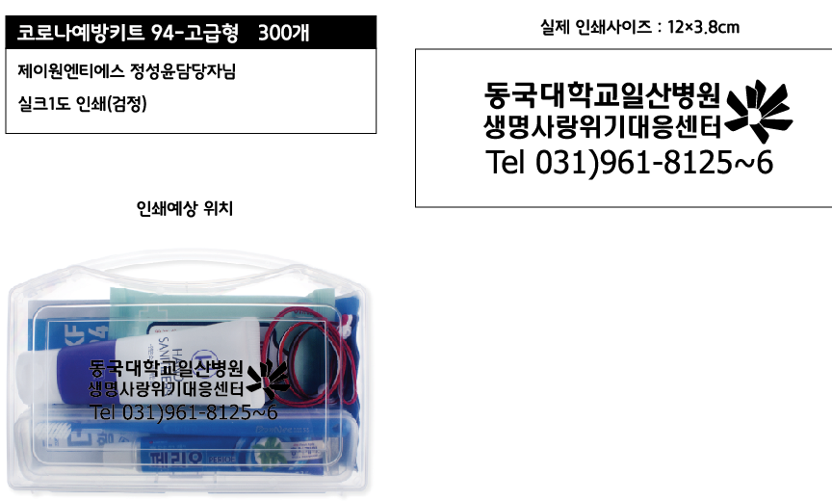
 |  |  |  |  |  |  |  |  |  |  | - |  |  | -
 |  |  |  |  |  |  |  |  |  |  | - |  |  | -
 |  |  |  |  |  |  |  |  |  |  | - |  |  | -
 |  |  |  |  |  |  |  |  |  |  | - |  |  | -
 |  |  |  |  |  |  |  |  |  |  | - |  |  | -
 |  |  |  |  |  |  |  |  |  |  | - |  |  | -
 |  |  |  |  |  |  |  |  |  |  | - |  |  | -
 |  |  |  |  |  |  |  |  |  |  | - |  |  | -
 |  |  |  |  |  |  |  |  |  |  | - |  |  | -
 |  |  |  |  |  |  |  |  |  |  | - |  |  | -
 |  |  |  |  |  |  |  |  |  |  | - |  |  | -
 |  |  |  |  |  |  |  |  |  |  | - |  |  | -
 |  |  |  |  |  |  |  |  |  |  | - |  |  | -
 |  |  |  |  |  |  |  |  |  |  | - |  |  | -
 |  |  |  |  |  |  |  |  |  |  | - |  |  | -
 |  |  |  |  |  |  |  |  |  |  | - |  |  | -
 |  |  |  |  |  |  |  |  |  |  | - |  |  | -
 |  |  |  |  |  |  |  |  |  |  | - |  |  | -
합계 |  |  |  |  |  |  |  |  |  |  | 1,735,000 |  |  | 173,500
작업공정 | 입금 처리 후 작업(발송) 진행합니다. |  |  |  |  |  |  | 계좌정보 |  | 예금주 |  |  | 본니텍주식회사 |  |  | 은행 |  |  | 기업은행
결재방법 | 계좌이체 |  |  |  |  |  |  |  |  | 통장번호 |  |  | 423-050501-01-011
담당자 | 송창용/010-3677-7444 |  |  |  |  |  |  |  |  |  |  | E-mail |  | bonnee1@naver.com

사업자사본
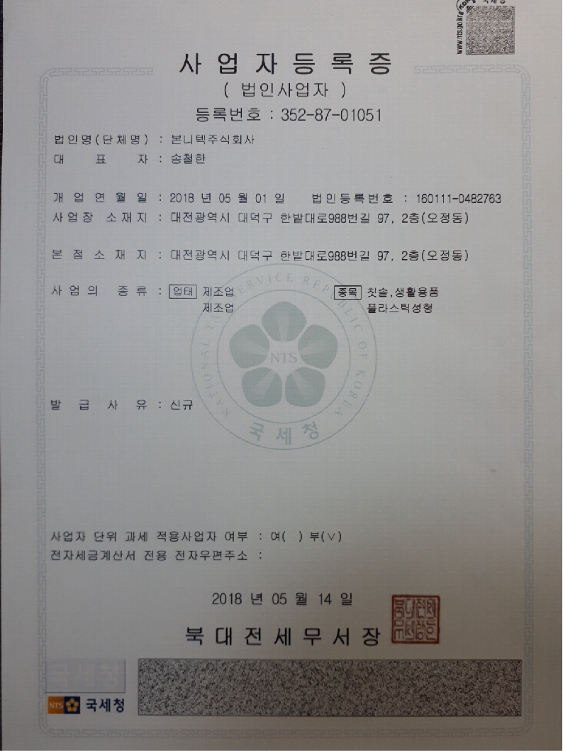

통장사본
